상품제안서
로지텍 무소음 무선 키보드 마우스 콤보세트 MK295 | 상품코드: S41103

 |  |  |  |  |  |  | 02-713-8555 | www.synergygift.co.kr
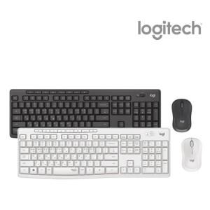

【상세/제작정보】 | <p><span style="font-size: 14pt;">※ 기본수량 미만 발주 진행시 별도 문의 바랍니다.</span></p>

【인쇄/포장옵션】 | 레이저, 키보드레이저인쇄 / 포장지포장

【공급단가】 | 수량 | 20~ | 50~ | 100~ | 300~ | 500~
*VAT별도 | 그래파이트 | 43,600원 | 40,800원 | 39,800원 | 38,700원 | 38,000원
 | 오프화이트 | 43,600원 | 40,800원 | 39,800원 | 38,700원 | 38,000원

【상품 URL】 | https://www.synergygift.co.kr:443/src/goods_detail.php?gdno=41103

